关系图
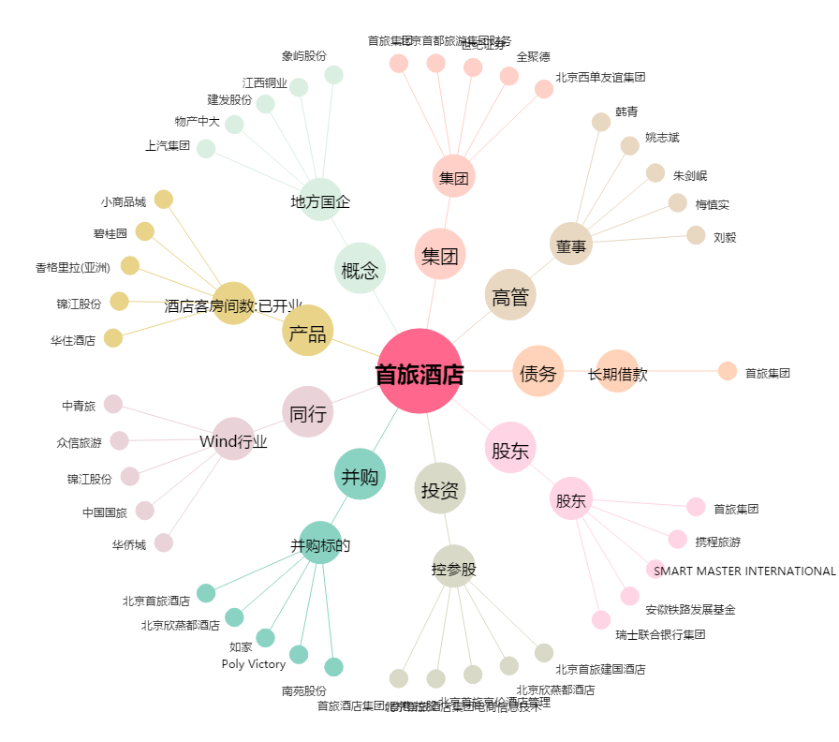
首旅酒店[600258.SH] - 关系概览图

